PRESUPUESTO 2 Y 3 %
NOMBRE DE LA PLAZA | ADSCRIPCIÓN DE LA PLAZA | PARTIDA GENERICA | FF | No. PLAZAS |  |  |  | $132 | $1,500 | $1,500 | $1,500 | SUMA TOTAL DE REMUNERACIONES
 |  |  |  |  | MENSUAL 2025 | ANUAL 2025 | PRIMA VACACIONAL Y DOMINICAL 2025 | GRATIFICACIÒN FIN DE AÑO (AGUINALDO) 2025 | OTRAS PRESTACIONES (TRANSPORTE Y DESPENSA)2025 | OTRAS PRESTACIONES (FONDOS DE AHORRO) 5% 2025 | OTRAS PRESTACIONES (APOYO UTILES ESCOLARES Y GASTOS DE FIN DE AÑO) 2025
JURIDICO | PROCURADURIA PPNNA |  | 17 | 1 | $10,358 | $124,297 | $863 | $10,358 | $40,162 | $6,215 | $3,080 | $184,975
TRABAJO SOCIAL | PROCURADURIA PPNNA |  | 17 | 1 | $10,358 | $124,297 | $863 | $10,358 | $40,162 | $6,215 | $3,080 | $184,975
TRABAJO SOCIAL | UAVIFAM |  | 17 | 1 | $10,358 | $124,297 | $863 | $10,358 | $40,162 | $6,215 | $3,080 | $184,974
RECEPCIONISTA VESPERTINO | UAVIFAM |  | 17 | 1 | $4,727 | $56,718 | $394 | $4,727 | $36,727 | $2,836 | $136 | $101,539
TRABAJO SOCIAL | UAVIFAM |  | 17 | 1 | $10,358 | $124,297 | $863 | $10,358 | $40,162 | $6,215 | $3,080 | $184,974
PSICOLOGO | UAVIFAM |  | 17 | 1 | $10,358 | $124,297 | $863 | $10,358 | $40,162 | $6,215 | $3,082 | $184,976
PSICOLOGO | UAVIFAM |  | 17 | 1 | $10,358 | $124,297 | $863 | $10,358 | $40,162 | $6,215 | $3,083 | $184,977
TRABAJO SOCIAL | UAVIFAM |  | 17 | 1 | $10,358 | $124,297 | $863 | $10,358 | $40,162 | $6,215 | $3,084 | $184,978
AUXILIAR DE DESAYUNOS ESCOLARES | ALIMENTARIA |  | 17 | 1 | $9,453 | $113,436 | $788 | $9,453 | $39,167 | $5,672 | $2,616 | $171,132
AUXILIAR DE APOYO | ASISTENCIA SOCIAL |  | 17 | 1 | $4,727 | $56,718 | $394 | $4,727 | $36,727 | $2,836 | $136 | $101,539
COCINERA | COMEDOR ASISTENCIAL MORELOS |  | 17 | 1 | $9,453 | $113,436 | $788 | $9,453 | $39,167 | $5,672 | $2,616 | $171,132
COORDINADORA COMEDOR | COMEDOR ASISTENCIAL MORELOS |  | 17 | 1 | $13,413 | $160,955 | $1,118 | $13,413 | $41,983 | $8,048 | $4,355 | $229,872
INTENDENCIA | CASIM |  | 17 | 1 | $9,453 | $113,436 | $788 | $9,453 | $39,167 | $5,672 | $2,616 | $171,132
ENFERMERA | CADI |  | 17 | 1 | $9,453 | $113,436 | $788 | $9,453 | $39,167 | $5,672 | $2,616 | $171,132
AUXILIAR DE MAESTRA | CADI |  | 17 | 1 | $9,453 | $113,436 | $788 | $9,453 | $39,167 | $5,672 | $2,616 | $171,132
FISIOTERAPEUTA VESPERTINO | URR |  | 17 | 1 | $5,049 | $60,588 | $421 | $5,049 | $36,995 | $3,029 | $180 | $106,263
INTENDENCIA | URR |  | 17 | 1 | $7,043 | $84,516 | $451 | $7,043 | $39,146 | $4,226 | $158 | $135,540
CHOFER URR | URR |  | 17 | 1 | $9,453 | $113,436 | $788 | $9,453 | $39,167 | $5,672 | $2,616 | $171,132
FISIOTERAPEUTA VESPERTINO | URR |  | 17 | 1 | $5,049 | $60,588 | $421 | $5,049 | $36,995 | $3,029 | $180 | $106,263
FISIOTERAPEUTA | URR |  | 17 | 1 | $9,453 | $113,436 | $788 | $9,453 | $39,942 | $5,672 | $2,616 | $171,907
FISIOTERAPEUTA VESPERTINO | URR |  | 17 | 1 | $5,049 | $60,588 | $421 | $5,049 | $36,995 | $3,029 | $180 | $106,263
RECEPCIONISTA VESPERTINO | URR |  | 17 | 1 | $4,727 | $56,718 | $394 | $4,727 | $36,727 | $2,836 | $136 | $101,539
AUXILIAR DE MAESTRA | CAIC GUARDERIA CAPILLA DE GUADALUPE |  | 17 | 1 | $9,453 | $113,436 | $788 | $9,453 | $39,167 | $5,672 | $2,616 | $171,132
AUXILIAR DE MAESTRA VESPERTINO | CAIC GUARDERIA CAPILLA DE GUADALUPE |  | 17 | 1 | $4,848 | $58,179 | $808 | $4,848 | $36,847 | $2,909 | $158 | $103,749
INTENDENCIA | CAIC GUARDERIA CAPILLA DE GUADALUPE |  | 17 | 1 | $9,453 | $113,436 | $788 | $9,453 | $39,167 | $5,672 | $2,616 | $171,132
ENFERMERA | CAIC GUARDERIA CAPILLA DE GUADALUPE |  | 17 | 1 | $9,453 | $113,436 | $788 | $9,453 | $39,167 | $5,672 | $2,616 | $171,132
PROMOTOR DELEGACION | DELEGACION CAPILLA DE GUADALUPE |  | 17 | 1 | $9,453 | $113,436 | $788 | $9,453 | $39,167 | $5,672 | $2,616 | $171,132
COCINERA COMEDOR ASISTENCIAL | DELEGACION SAN JOSE DE GRACIA |  | 17 | 1 | $4,727 | $56,718 | $394 | $4,727 | $36,727 | $2,836 | $136 | $101,539
COCINERA COMEDOR ASISTENCIAL | DELEGACION PEGUEROS |  | 17 | 1 | $9,453 | $113,436 | $788 | $9,453 | $39,167 | $5,672 | $2,616 | $171,132
PROMOTOR DELEGACION | DELEGACION CAPILLA DE MILPILLAS |  | 17 | 1 | $9,453 | $113,436 | $788 | $9,453 | $39,167 | $5,672 | $2,616 | $171,132
MAESTRA | PEGUEROS EL NIDO |  | 17 | 1 | $10,358 | $124,297 | $863 | $10,358 | $40,162 | $6,215 | $3,080 | $184,974
MAESTRA | PEGUEROS EL NIDO |  | 17 | 1 | $10,358 | $124,297 | $863 | $10,358 | $40,162 | $6,215 | $3,080 | $184,974
AUXILIAR DE MAESTRA | PEGUEROS EL NIDO |  | 17 | 1 | $9,453 | $113,436 | $788 | $9,453 | $39,167 | $5,672 | $2,616 | $171,132
AUXILIAR DE MAESTRA | PEGUEROS EL NIDO |  | 17 | 1 | $9,453 | $113,436 | $788 | $9,453 | $39,167 | $5,672 | $2,616 | $171,132
ENFERMERA | PEGUEROS EL NIDO |  | 17 | 1 | $9,453 | $113,436 | $788 | $9,453 | $39,167 | $5,672 | $2,616 | $171,132
AUXILIAR DE COCINA | PEGUEROS EL NIDO |  | 17 | 1 | $9,453 | $113,436 | $788 | $9,453 | $39,167 | $5,672 | $2,616 | $171,132
TRABAJO SOCIAL | URR |  | 17 | 1 | $10,358 | $124,297 | $863 | $10,358 | $40,162 | $6,215 | $3,080 | $184,974
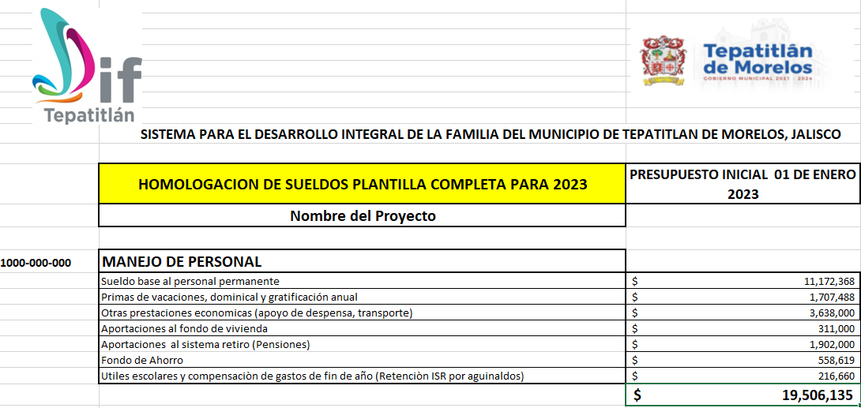
 |  |  |  | 37 | $307,743 | $3,883,669 | $27,243 | $323,640 | $1,444,103 | $194,187 | $81,032 | 5,953,875

